水箱
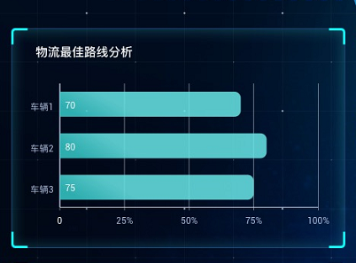

 |  |  |  |  |  | 物流路线

 |  |  |  |  |  | X轴的坐标名称为物流强度，加个X轴的名称

车辆1改为1-2 |  |  |  |  |  |  |  | 人机协作
车辆2改为2-4
车辆3改为3-4
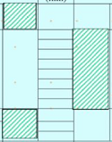
 |  | 人员 | 时间轴 | 机器
 |  |  |  |  | 人员运作 | 一个颜色
 |  |  |  |  | 机器运作 | 一个颜色
 |  |  |  |  | 空闲 | 一个颜色

 |  |  |  |  |  |  |  |  | 24S处拉一条红色的虚线

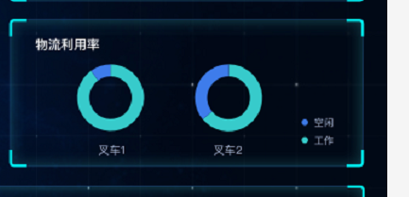
 |  |  |  |  |  | 中间是工作时的百分占比

 |  |  |  |  |  |  | 运输设备利用率

 | A23025 |  | A23356
 | 改成这两个编码

焊接
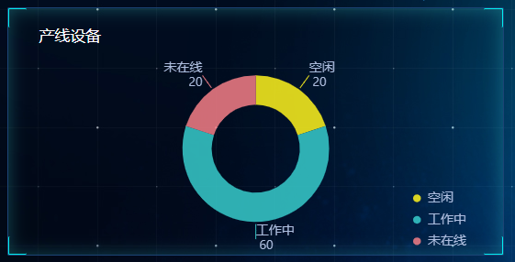

 |  |  |  |  |  | 88.9%

 |  |  | 设备一共改成18个，未在线1台，空闲1台

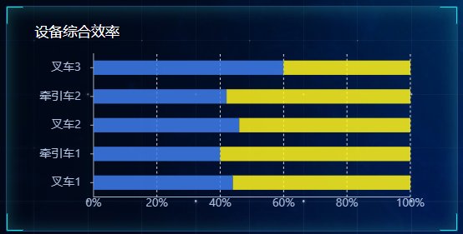
 |  |  |  |  |  |  | 分别改为：
 |  |  |  |  |  |  | 卷圈
 |  |  |  |  |  |  | 直缝
 |  |  |  |  |  |  | 加热管冲
 |  |  |  |  |  |  | 扩口
 |  |  |  |  |  |  | 水管 | 增加数值

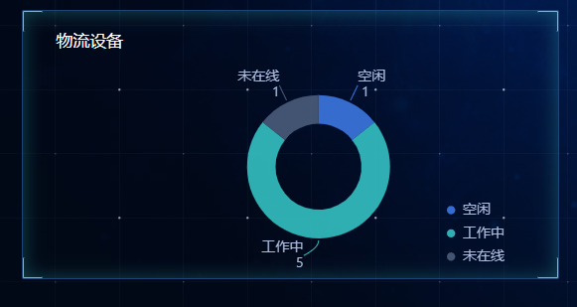
 |  |  |  |  |  |  | 设备停机时管控
 |  |  |  |  |  |  | 图片换成这种的

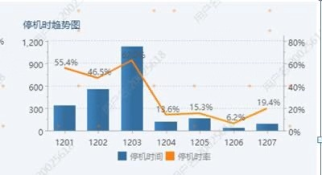

 |  |  |  |  |  |  |  |  | 日期从12.15倒排
 |  |  |  |  |  |  |  |  | 12.15停机率为6.2%
 |  |  |  |  |  |  |  |  | 12.14日停机率为19.4%
 |  |  |  |  |  |  |  |  | 剩下照搬

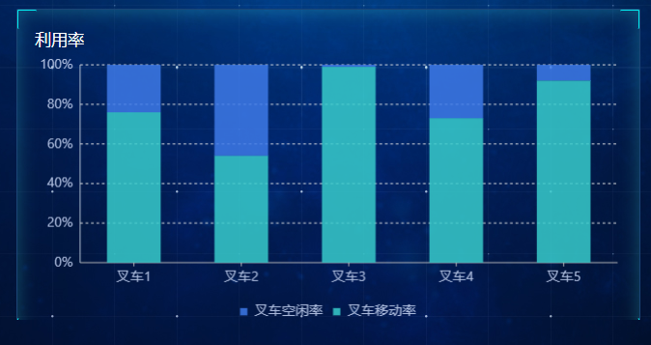

 |  |  |  |  |  |  |  | 加上数值

 |  |  |  |  |  |  |  | 设备利用率

A23025 | A23355 | A23356 | A23357 | A23358 | 换成车牌

